MUAFİYET DİLEKÇESİ
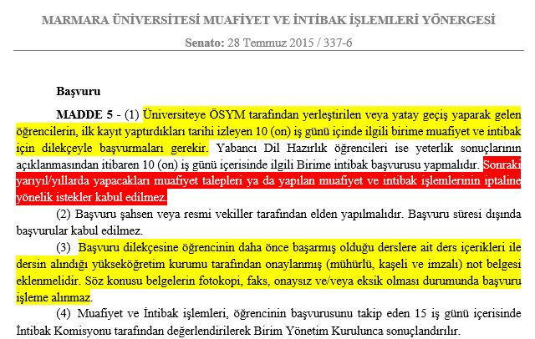
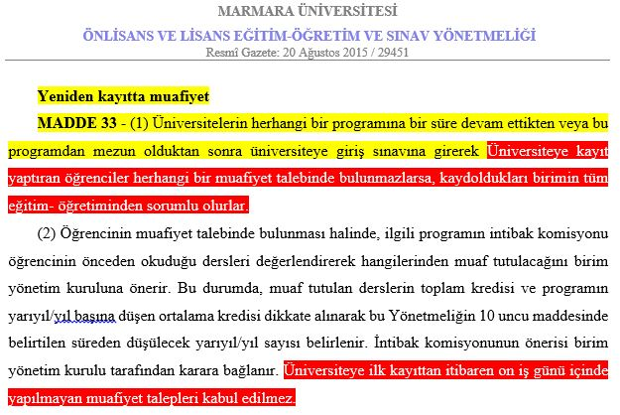
BEYAZ RENKLİ ALANLARA VERİ GİRŞİ YAPINIZ
Evrak Kayıt Numarası :……………………………….. |  |  |  |  |  | Evrak Kayıt Tarihi :……/…./20….
Konu: Ders Muafiyet Talebi hk. |  | Ders Muafiyet Son Başvuru Tarihi : Kayıtlandıktan Sonraki ilk 10 iş günü
MARMARA ÜNİVERSİTESİ
Hukuk Fakültesi Dekanlığına
201...201....Eğitim‐Öğretim Yılında Fakültenize kayıt yaptırmaya hak kazanmış bulunmaktayım. Daha önce kayıtlı olduğum ……………………..… Üniversitesi …………………………….…… Fakültesi/Yüksekokulu/Meslek Yüksekokulu, …………. Bölüm/programında eğitim gördüğüm ve başarılı olduğum derslerimin, yeni kayıt yaptırdığım bölümde/programda tabi olacağım müfredat programına göre muafiyetlerinin yapılmasını ve yapılan muafiyetlerin tarafıma bildirilmesini saygılarımla arz ederim.

ÖĞRENCİNİN |  |  |  | Muafiyet Talep edilen Derslerin Alındığı
Ad : |  |  |  | Üniversite
Soyad :
Öğrenci No :
Eğitim Türü : |  |  |  | Fakülte/ Yüksekokul / Meslek Yüksekokulu
TC numarası :
E.postası :
Cep Telefonu : |  |  |  | İmza
İkametgah Adresi :

EKLER: |  |  |  |  |  |  |  |  |  | Mevzuat maddesi |  |  |  |  |  |  |  |  | Mevzuat maddesi
1) Transkript (Kaydı silinen ya da mezun olunan yükseköğretim kurumunca onaylı) |  |  |  |  |  |  |  |  | ü

2) Ders İçerikleri (Kaydı silinen ya da mezun olunan yükseköğretim kurumunca onaylı)

3) Ders Müfredatı Tablosu (Kaydı silinen ya da mezun olunan yükseköğretim kurumunca onaylı)

Önemli Not) Diplomalar Muafiyet dosyasında konulamaz; e.devlet kayıtlı öğrenciler diploma teslimi bu dosya içinde dahi olsa diplomaların olmadığı kontrolu yapılmadan evrak kayda alınmaz dosya içinde diplomalar varsa iade edilmelidir buna dair kontrol yapıldımı?

Not: Eklere ait kutucuklar Hukuk fakültesi Öğrenci İşleri tarafından Kontrol edilip işeretlencektir.

Öğrencinin Daha Önce Almış Olduğu Dersler
Ders Kodu | Ders Adı |  | Teorik | Uygulama | Toplam Ders Saati |  | Kredi | ECTS /AKTS | Harfli Başarı Notu | Cep Telefonu | Ad : | Soyad : | Öğrenci No : | Eğitim Türü : | TC numarası : | E.postası : | İkametgah Adresi : | Üniversite | Fakülte/ Yüksekokul / Meslek Yüksekokulu | Ders Kodu | Ders Adı | Teorik | Uygulama | Toplam Ders Saati | Kredi | ECTS /AKTS | Harfli Başarı Notu
 |  |  |  |  | 0
 |  |  |  |  | 0
 |  |  |  |  | 0
 |  |  |  |  | 0
 |  |  |  |  | 0
 |  |  |  |  | 0
 |  |  |  |  | 0
 |  |  |  |  | 0
 |  |  |  |  | 0
 |  |  |  |  | 0
 |  |  |  |  | 0
 |  |  |  |  | 0
 |  |  |  |  | 0
 |  |  |  |  | 0
 |  |  |  |  | 0
 |  |  |  |  | 0
 |  |  |  |  | 0
 |  |  |  |  | 0
 |  |  |  |  | 0
 |  |  |  |  | 0
 |  |  |  |  | 0
 |  |  |  |  | 0
 |  |  |  |  | 0
 |  |  |  |  | 0
 |  |  |  |  | 0
 |  |  |  |  | 0
 |  |  |  |  | 0
 |  |  |  |  | 0
 |  |  |  |  | 0
 |  |  |  |  | 0
 |  |  |  |  | 0
 |  |  |  |  | 0
 |  |  |  |  | 0
 |  |  |  |  | 0
 |  |  |  |  | 0
 |  |  |  |  | 0
 |  |  |  |  | 0
 |  |  |  |  | 0
 |  |  |  |  | 0
 |  |  |  |  | 0
 |  |  |  |  | 0
 |  |  |  |  | 0
 |  |  |  |  | 0
 |  |  |  |  | 0
 |  |  |  |  | 0
 |  |  |  |  | 0
 |  |  |  |  | 0
 |  |  |  |  | 0
 |  |  |  |  | 0

